表格1
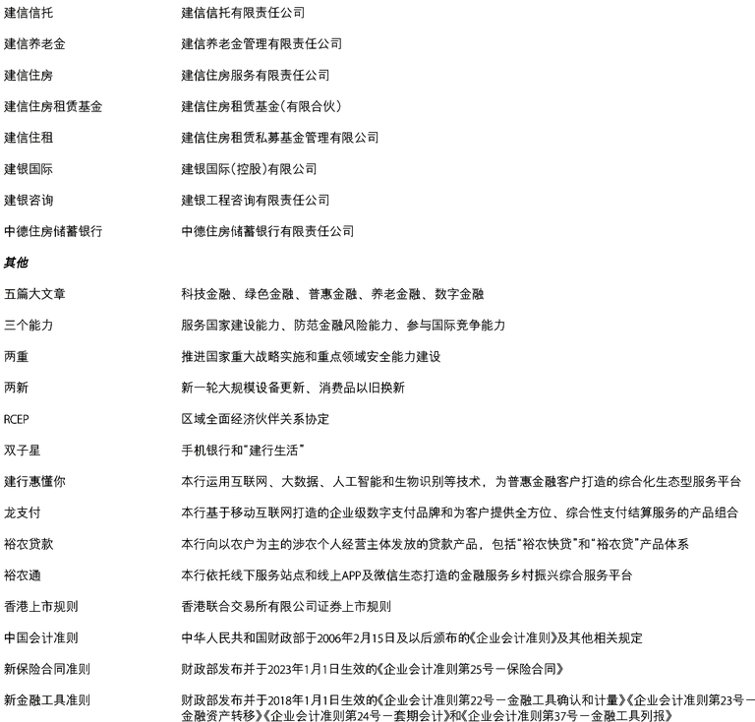
序号 | 名称 | 详情
1 | 建信信托 | 建信信托有限责任公司
2 | 建信养老金 | 建信养老金管理有限责任公司
3 | 建信住房 | 建信住房服务有限责任公司
4 | 建信住房租赁基金 | 建信住房租赁基金(有限合伙)
5 | 建信住租 | 建信住房租赁私募基金管理有限公司
6 | 建银国际 | 建银国际(控股)有限公司
7 | 建银咨询 | 建银工程咨询有限责任公司
8 | 中德住房储蓄银行 | 中德住房储蓄银行有限责任公司
9 | 其他 | -
10 | 五篇大文章 | 科技金融、绿色金融、普惠金融、养老金融、数字金融
11 | 三个能力 | 服务国家建设能力、防范金融风险能力、参与国际竞争能力
12 | 两重 | 推进国家重大战略实施和重点领域安全能力建设
13 | 两新 | 新一轮大规模设备更新、消费品以旧换新
14 | RCEP | 区域全面经济伙伴关系协定
15 | 双子星 | 手机银行和"建行生活"
16 | 建行惠懂你 | 本行运用互联网、大数据、人工智能和生物识别等技术，为普惠金融客户打造的综合化生态型服务平台
17 | 龙支付 | 本行基于移动互联网打造的企业级数字支付品牌和为客户提供全方位、综合性支付结算服务的产品组合
18 | 裕农贷款 | 本行向以农户为主的涉农个人经营主体发放的贷款产品，包括"裕农快贷"和"裕农贷"产品体系
19 | 裕农通 | 本行依托线下服务站点和线上APP及微信生态打造的金融服务乡村振兴综合服务平台
20 | 香港上市规则 | 香港联合交易所有限公司证券上市规则
21 | 中国会计准则 | 中华人民共和国财政部于2006年2月15日及以后颁布的《企业会计准则》及其他相关规定
22 | 新保险合同准则 | 财政部发布并于2023年1月1日生效的《企业会计准则第25号一保险合同》
23 | 新金融工具准则 | 财政部发布并于2018年1月1日生效的《企业会计准则第22号一金融工具确认和计量》《企业会计准则第23号一金融资产转移》《企业会计准则第24号一套期会计》和《企业会计准则第37号一金融工具列报》

